兴业
信托公司简称 | 兴业信托 |  | 实际控制人 |  | 董事长 | 沈卫群 |  |  | 单位：亿元 | 2018年 | 2017年 | 2016年 | 2015年 | 2014年
信托公司全称 | 兴业国际信托有限公司 |  | 前三大股东 | 持股比例 | 总经理 | 薛瑞锋 |  |  | 注册资本 |  | 50.00 | 50.00 | 50.00
成立日期 | 2003-03-01 |  | 信业银行股份有限公司 | 73.00% |  |  |  |  | 固有资产 |  | 189.62 | 141.22 | 130.03
注册地省份 | 福建省 |  | 澳大利亚国民银行 | 8.42% |  |  |  |  | 信托资产 | - | 9,321.65 | 9,446.21
注册地址 | 福建省福州市鼓楼区五四路137号信和广场25-26层 |  | 福建省能源集团有限公司 | 8.42% |  |  |  |  | 其中集合 | - | 2,151.04 | 1,797.38
所属银监局 | 福建 |  |  |  |  |  |  |  | 其中主动 | - | 966.97 | 679.52
 |  |  |  |  |  |  |  |  | 其中主动融资类 | - | 894.38 | 611.93
信托资产运用 | 2018年 | 占比 | 2017年 | 占比 | 2016年 | 占比 |  |  | 新增规模 | - | 4,364.35 | 4,966.40
货币资金 |  | #DIV/0! | 49.89 | 0.54% | 58.42 | 0.62% |  |  | 新增集合 | - | 841.92 | 825.53
贷款 |  | #DIV/0! | 2,666.64 | 28.61% | 2,288.31 | 24.22% |  |  | 新增主动 | - | 709.66 | 246.79
交易性金融资产 |  | #DIV/0! | 1,116.23 | 11.97% | 1,141.72 | 12.09% |  |  | 清算规模 | - | 4,514.32 | 3,774.66
可供出售金融资产 |  | #DIV/0! | 4,269.21 | 45.80% | 4,930.29 | 52.19% |  |  | 收入 | - | 33.54 | 26.46
持有至到期投资 |  | #DIV/0! | 1.27 | 0.01% | 1.22 | 0.01% |  |  | 净利润 | - | - | -
长期股权投资 |  | #DIV/0! | 932.97 | 10.01% | 797.92 | 8.45% |  |  | 人均收入（万元） | #DIV/0! | 593 | 511
其他 | - | #DIV/0! | 285.44 | 3.06% | 228.33 | 2.42% |  |  | 人均业务管理费（万元） | #DIV/0! | - | -
合计 |  | #DIV/0! | 9,321.65 | 100.00% | 9,446.21 | 100.00% |  |  | 人均净利润（万元） | #DIV/0! | - | -

基础产业 |  | #DIV/0! | 630.43 | 6.76% | 623.46 | 6.60%
房地产 |  | #DIV/0! | 438.29 | 4.70% | 142.38 | 1.51% |  |  | 职工人数 | 2018年 | 占比 | 2017年 | 占比 | 2016年
证券市场 |  | #DIV/0! | 999.53 | 10.72% | 1,077.06 | 11.40% |  |  | 管理人员 |  | #DIV/0! | 8 | 1.41% | 9
工商企业 |  | #DIV/0! | 3,320.92 | 35.63% | 3,020.95 | 31.98% |  |  | 固有业务 |  | #DIV/0! | 18 | 3.18% | 16
金融机构 |  | #DIV/0! | 3,915.70 | 42.01% | 4,568.80 | 48.37% |  |  | 信托业务 |  | #DIV/0! | 245 | 43.29% | 255
其他 | - | #DIV/0! | 16.78 | 0.18% | 13.56 | 0.14% |  |  | 其他 |  | #DIV/0! | 295 | 52.12% | 238
合计 | - | #DIV/0! | 9,321.65 | 100.00% | 9,446.21 | 100.00% |  |  | 合计 | - | #DIV/0! | 566 | 100.00% | 518
 |  |  |  |  |  |  |  |  | 30以下 |  | #DIV/0! | 140 | 24.73% | 169
信托资产 | 2018年末 | 占比 | 2017年末 | 占比 | 2016年末 | 占比 |  |  | 30-39 |  | #DIV/0! | 340 | 60.07% | 267
集合 |  | #DIV/0! | 2,151.04 | 23.08% | 1,797.38 | 19.03% |  |  | 40以上 |  | #DIV/0! | 86 | 15.19% | 82
单一 |  | #DIV/0! | 5,793.42 | 62.15% | 6,205.66 | 65.69%
财产权 | - | #DIV/0! | 1,377.19 | 14.77% | 1,443.16 | 15.28%
合计 | - | #DIV/0! | 9,321.65 | 100.00% | 9,446.21 | 100.00%
 |  |  |  |  |  |  |  |  | 股东2018年 | 持股比例 |  | 纳入合并范围的子公司 | 注册地 | 注册资本万元 | 业务性质 | 持股比例
主动管理型信托 | 2018年末 | 占比 | 2017年末 | 占比 | 2016年末 | 占比 |  | 1 | 兴业银行股份有限公司 | 73.00% | 1 | 兴业国信资产管理有限公司 |  | 310,000 | 资管 | 100%
证券类 |  | #DIV/0! | 70.69 | 7.31% | 51.05 | 7.51% |  | 2 | 澳大利亚国民银行 | 8.42% | 2 | 兴业期货有限公司 |  |  | 期货 | 100.00%
股权类 |  | #DIV/0! | 1.90 | 0.20% | 16.54 | 2.43% |  | 3 | 福建省能源集团有限责任公司 | 8.42% | 3
融资类 |  | #DIV/0! | 894.38 | 92.49% | 611.93 | 90.05% |  | 4 | 福建华投投资有限公司 | 4.81% | 4
事务管理类 |  | #DIV/0! |  | 0.00% |  | 0.00% |  | 5 | 福建省华兴集团有限责任公司 | 4.52% | 5
合计 | - | #DIV/0! | 966.97 | 100.00% | 679.52 | 100.00% |  | 6 | 南平市投资担保中心 | 0.83% | 6
 |  |  |  |  |  |  |  | 7 |  |  | 7
被动管理型信托 | 2018年末 | 占比 | 2017年末 | 占比 | 2016年末 | 占比 |  | 8 |  |  | 8
证券类 |  | #DIV/0! | 828.94 | 85.73% | 1,003.11 | 147.62% |  | 9 |  |  | 9
股权类 |  | #DIV/0! | 405.49 | 41.93% | 187.68 | 27.62% |  | 10 | 其他 |  | 10
融资类 |  | #DIV/0! | 3,051.81 | 315.61% | 3,384.77 | 498.12% |  |  | 合计 | 100.00%
事务管理类 | - | #DIV/0! | 4,068.44 | 420.74% | 4,191.13 | 616.78%
合计 | - | #DIV/0! | 8,354.68 | 864.01% | 8,766.69 | 1290.14%

本年清算信托 | 2018年个数 | 2018年金额 | 2018年加权年化收益率 | 2018加权信托报酬 | 2017年个数 | 2017年金额 | 2017年加权年化收益率 | 2017加权信托报酬
集合 |  |  |  |  | 94 | 638.79 | 5.10%
单一 |  |  |  |  | 541 | 2,739.93 | 5.58%
财产权 |  |  |  |  | 66 | 1,135.61 | 3.69%
合计 | - | - |  |  | 701 | 4,514.32
证券类-主动 |  |  |  |  | 19 | 16.00 | 6.06% | 0.55%
股权类-主动 |  |  |  |  | 2 | 7.17 | 5.98% | 0.61%
融资类-主动 |  |  |  |  | 63 | 402.20 | 5.88% | 1.30%
事务管理类-主动
主动合计 | - | - |  |  | 84 | 425.37
证券类-被动 |  |  |  |  | 16 | 401.18 | 5.15% | 0.03%
股权类-被动 |  |  |  |  | 5 | 105.97 | 3.40% | 0.05%
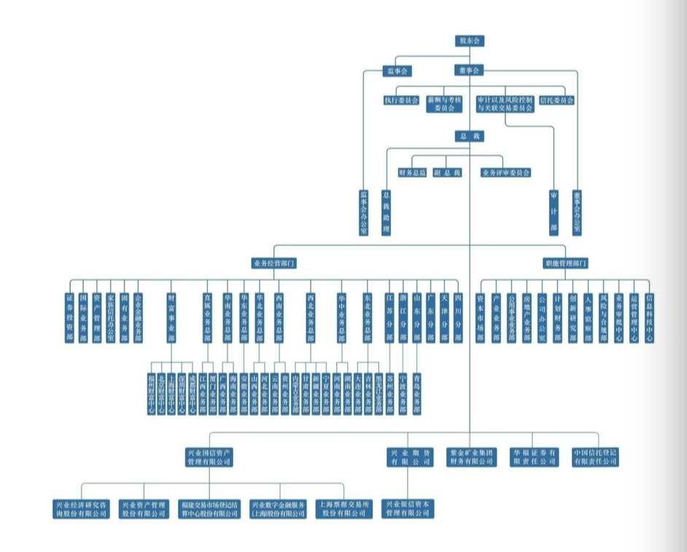
融资类-被动 |  |  |  |  | 219 | 1,611.90 | 5.07% | 0.10%
事务管理类-被动 | - | - |  |  | 377 | 1,969.90 | 4.88% | 0.11%
被动合计 | - | - |  |  | 617 | 4,088.95

本年新增信托 | 2018年个数 | 2018年金额 | 占比 | 2017年个数 | 2017年金额 | 占比
集合 |  |  | #DIV/0! | 234 | 841.92 | 19.29%
单一 |  |  | #DIV/0! | 421 | 2,360.78 | 54.09%
财产权 |  |  | #DIV/0! | 83 | 1,161.64 | 26.62%
新增合计 | - | - | #DIV/0! | 738 | 4,364.35 | 100.00%
主动管理 |  |  | #DIV/0! | 223 | 709.66 | 16.26%
被动管理 | - | - | #DIV/0! | 515 | 3,654.68 | 83.74%

公司收入结构 | 2018年万元 | 占比 | 2017年万元 | 占比 | 2016年万元 | 占比
手续费及佣金 |  | #DIV/0! | 214,983 | 64.09% | 187,809 | 70.98%
利息收入 |  | #DIV/0! | 7,798 | 2.32% | 4,864 | 1.84%
投资收益 |  | #DIV/0! | 83,514 | 24.90% | 70,284 | 26.56%
其中：股权 |  | #DIV/0! | 1,683 | 0.50% | 705 | 0.27%
其中：证券 |  | #DIV/0! | 19,789 | 5.90% | 19,050 | 7.20%
其中：其他 |  | #DIV/0! | 62,042 | 18.50% | 50,529 | 19.10%
公允价值变动损益 |  | #DIV/0! | -2,300 | -0.69% | -202 | -0.08%
其他 | - | #DIV/0! | 31,451 | 9.38% | 1,828 | 0.69%
收入合计 |  | #DIV/0! | 335,446 | 100.00% | 264,583 | 100.00%
税金附加 |  | #DIV/0! |  | 0.00% |  | 0.00%
业务及管理费 |  | #DIV/0! |  | 0.00% |  | 0.00%
资产减值损失 |  | #DIV/0! |  | 0.00% |  | 0.00%
其他净成本或损失 |  | #DIV/0! | 335,446 | 100.00% | 264,583 | 100.00%
利润总额 |  | #DIV/0! |  | 0.00% |  | 0.00%
净利润 |  | #DIV/0! |  | 0.00% |  | 0.00%

